3_Probenrückstau
 | Labore mit Rückstau | KW | Probenrückstau
1 | 24 | 15 | 3,423
2 | 35 | 16 | 2,259
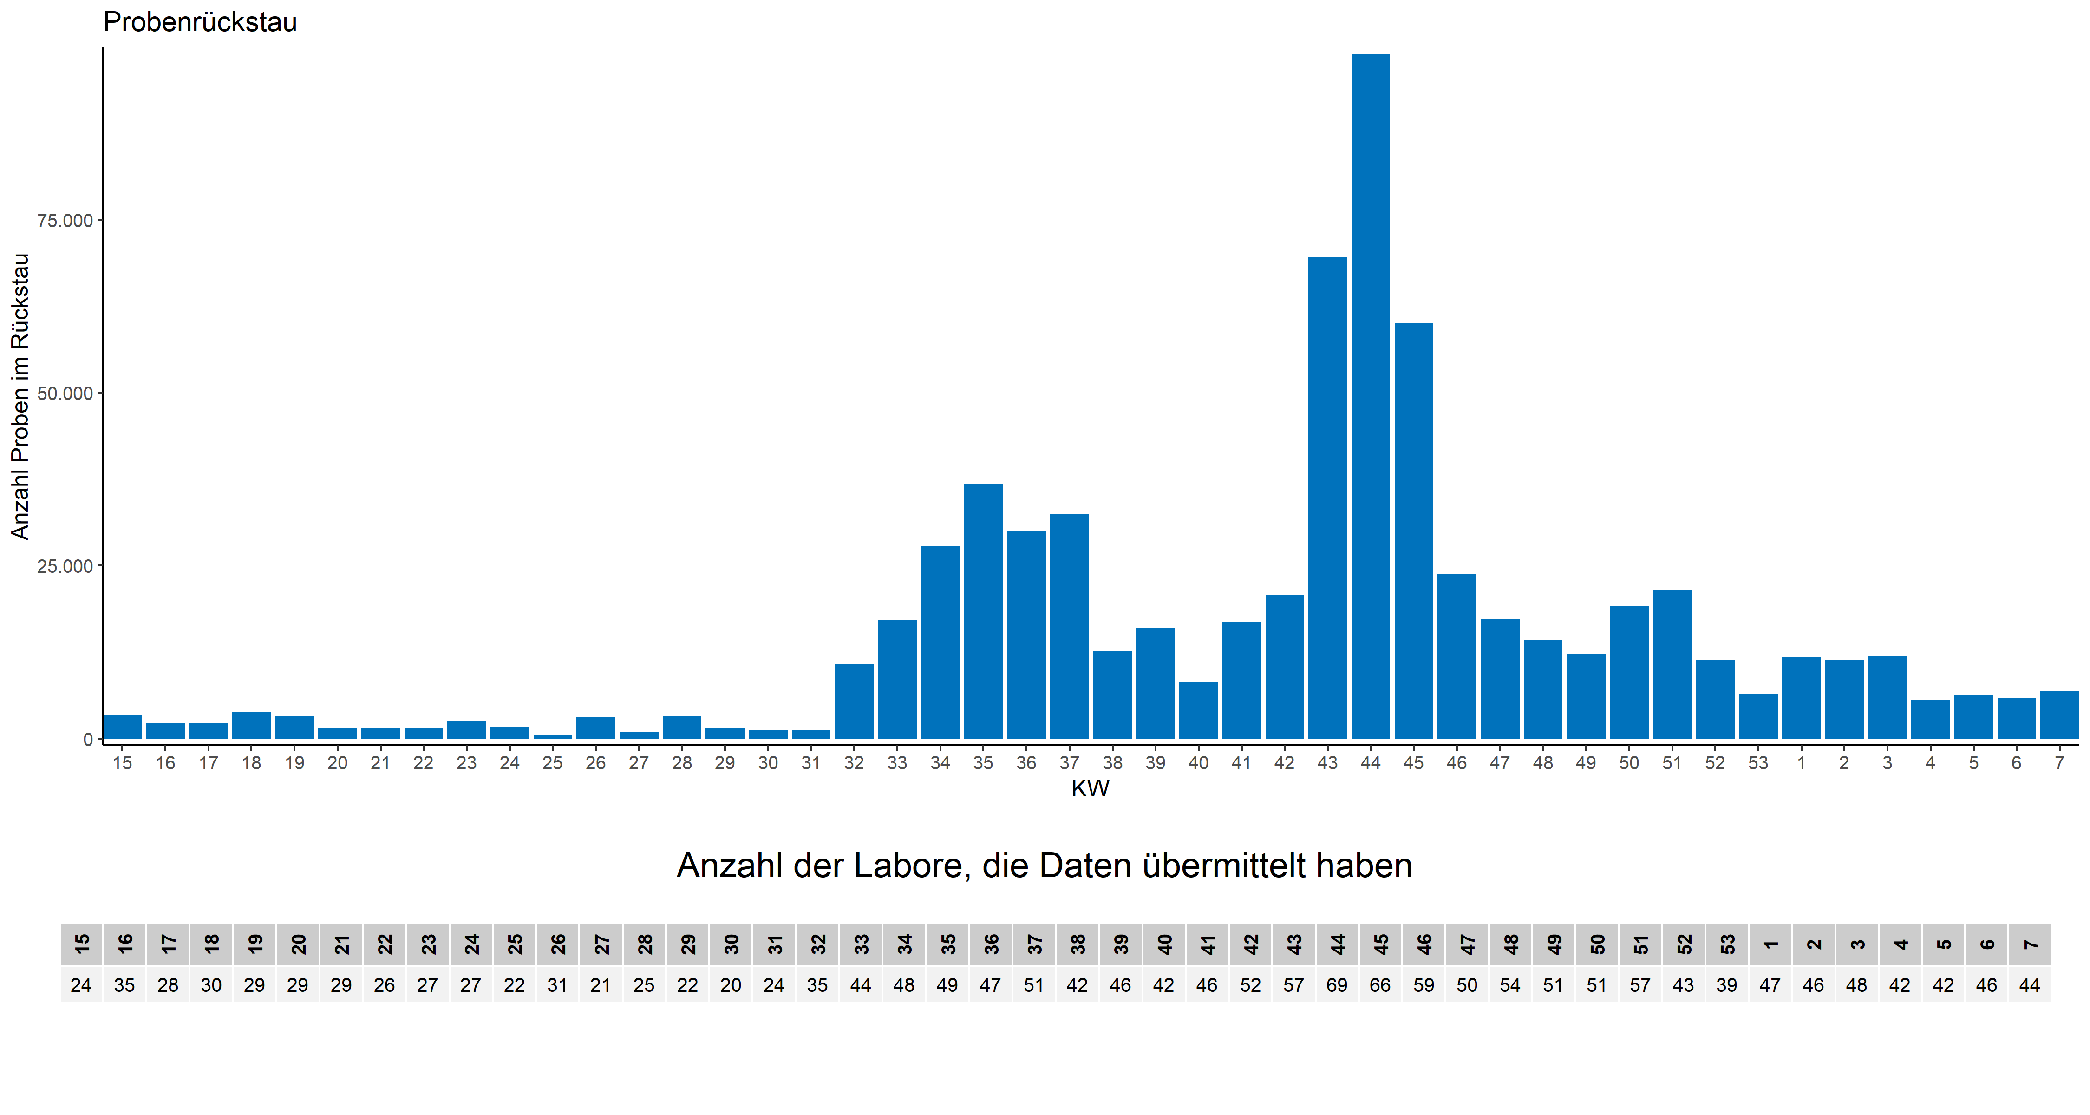
3 | 28 | 17 | 2,243
4 | 30 | 18 | 3,790
5 | 29 | 19 | 3,224
6 | 29 | 20 | 1,552
7 | 29 | 21 | 1,578
8 | 26 | 22 | 1,454
9 | 27 | 23 | 2,478
10 | 27 | 24 | 1,646
11 | 22 | 25 | 553
12 | 31 | 26 | 3,056
13 | 21 | 27 | 960
14 | 25 | 28 | 3,242
15 | 22 | 29 | 1,483
16 | 20 | 30 | 1,256
17 | 24 | 31 | 1,274
18 | 35 | 32 | 10,693
19 | 44 | 33 | 17,143
20 | 48 | 34 | 27,828
21 | 49 | 35 | 36,812
22 | 47 | 36 | 29,964
23 | 51 | 37 | 32,397
24 | 42 | 38 | 12,617
25 | 46 | 39 | 15,983
26 | 42 | 40 | 8,245
27 | 46 | 41 | 16,829
28 | 52 | 42 | 20,799
29 | 57 | 43 | 69,524
30 | 69 | 44 | 98,931
31 | 66 | 45 | 60,113
32 | 59 | 46 | 23,780
33 | 50 | 47 | 17,207
34 | 54 | 48 | 14,191
35 | 51 | 49 | 12,267
36 | 51 | 50 | 19,159
37 | 57 | 51 | 21,364
38 | 43 | 52 | 11,321
39 | 39 | 53 | 6,507
40 | 47 | 1 | 11,691
41 | 46 | 2 | 11,337
42 | 48 | 3 | 11,980
43 | 42 | 4 | 5,572
44 | 42 | 5 | 6,202
45 | 46 | 6 | 5,850
46 | 44 | 7 | 6,820

